课题记录-源数据
标准时间制作管理系统测试课题记录表

序列 | 功能 | 课题内容描述 | 截图 | 部门 | 担当 | 测试时间 | 要望 | 解决级别 | IT担当 | 对应纳期 | 对应状态 | 用户担当 | 用户 再测试日期 | 测试结果 | 备注 | 类型 | ESL | 开发时长 评估（人天） | 开发测试总时长
1 | UI | 登录界面的系统名称追加系统版本及系英文名称（分解为下列多行） ①系统的名字没有 ②日期时间没有 ③语言版本没有(中文,英文,日语) ④系统使用说明手册没有 |  | EPD | 李K | 2019-12-02 |  | 优先 | 何福睿、李拓新 |  | 取消 |  |  |  | 多语言版本作为新课题
2 | UI | 登陆后系统的名字没有 |  | EPD | 李K | 2019-12-02 |  | 优先 | 何福睿、李拓新 |  | 已处理 |  |  | NG | 效果不理想，还需继续优化
3 | UI | 日期时间没有 |  | EPD | 李K | 2019-12-02 |  | 适中 | 何福睿、李拓新
4 | UI | 系统使用说明手册没有 |  | EPD | 李K | 2019-12-02 |  | 缓 | 何福睿、李拓新
5 | UI | 登录界面的风格与EPSON的色调、VI及系统的类型不是很搭 |  | EPD | 李K | 2019-12-02 | 建议使用时间为主题的背景,蓝色的再淡一些 | 优先 | 何福睿、李拓新 |  | 已处理 |  |  | NG | 效果不理想，还需继续优化
6 | UI | 系统的模块层次不够清晰明了 |  | EPD | 李K | 2019-12-02 |  | 优先 | 何福睿 | 2020-01-08 | 处理中 |  |  |  | 新增功能处理确定 | 新增 | 改善
7 | UI | 文件查找较为麻烦，需要手动输入检索条件 |  | EPD | 李K | 2019-12-02 |  | 优先 | 何福睿、李拓新 |  | 待确定 |  |  |  |  | 新增 | 改善 | 2 | 3
8 | UI | 登录账号与密码需每次输入 |  | EPD | 盘冬华 | 2019-12-05 | 有记忆功能 | 高 | 何福睿、李拓新 |  | 已处理 |  |  | NG | 有时还是需要输入账号密码
9 | UI | 登录者的信息没有显示(部门?) |  | EPD | 邓雲燕 | 2019-12-05 |  | 高 | 何福睿、李拓新 |  | 已处理 |  |  | OK |  | 新增
10 | UI | 在登录界面设置版权 |  | EPD | 李K | 2019-12-09 |  | 高 | 何福睿、李拓新 |  | 已处理 |  |  | OK
11 | UI | 设置相关模块无 |  | EPD | 李K | 2019-12-09 |  | 高 | 何福睿、李拓新 |  | 已处理 |  |  | NG | 没有看到设置相关的模块
12 | UI | 查询和操作人界面区分 |  | EPD | 李K | 2019-12-09 |  | 高 | 何福睿、李拓新 |  | 待确定 |  |  |  | 问题见4（新增功能处理确定） |  | 改善
13 | 分析表录入模块 | 分析表录入界面与原版Excel表不一致 |  | EPD | 李K | 2019-12-03 | 要求一致 | 高 | 何福睿 | 2020-01-07 | 处理中 |  |  |  | 已修改颜色，线条未调整 纳期从3日延后到7日 | 变更
14 | 分析表录入模块 | 分析表录入时操作反应很慢 |  | EPD | 邓木清 | 2019-12-03 |  | 高 | 何福睿 | 2020-01-09 | 处理中 |  |  |  | 纳期从3日延后到9日
15 | 分析表录入模块 | 分析表录入Work Method 栏长度太短 |  | EPD | 盘冬华 | 2019-12-04 | 增加0.5倍 | 高 | 何福睿、李拓新 |  | 已处理 |  |  | OK | 按照邮件说的增加1倍处理
16 | 分析表录入模块 | 分析表录入打开时NO1手顺输入栏有默认一“A” |  | EPD | 盘冬华 | 2019-12-04 | 不需要 | 高 | 何福睿、李拓新 |  | 已处理 |  |  | OK | 开发阶段测试用，已删除
17 | 分析表录入模块 | 输入关键词，不能用键盘选择，只能用鼠标选择 |  | EPD | 邓木清 | 2019-12-04 |  | 高 | 何福睿、李拓新 |  | 已处理 |  |  | OK | 未能重现，原来就可以的，按down选择，按enter确认
18 | 分析表录入模块 | 关键词输入时只能从Master选择，无法直接输入字母 |  | EPD | 盘冬华 | 2019-12-06 |  | 高 | 何福睿、李拓新 |  | 已处理 |  |  | OK | 无法重现，用CS模式会避免该问题
19 | 分析表录入模块 | 输完[]后，只能直接选择部品名，不能在括号内输入内容，一输入就自动跳出括号外 |  | EPD | 邓木清 | 2019-12-03 |  | 高 | 何福睿、李拓新 |  | 已处理 |  |  | OK | 未能重现
20 | 分析表录入模块 | 输入常用指标组合，输完后还要用鼠标再选择一次 |  | EPD | 邓木清 | 2019-12-04 | 输完快捷数值，按回车键，直接完成选择，光标跳到下一行手顺的输入框 | 高 | 何福睿、李拓新 |  | 已处理 |  |  | OK
21 | 分析表录入模块 | 删除录入内容，只能一次删除一个单元格，不能一次选择多个进行删除 |  | EPD | 邓木清 | 2019-12-04 | 多个单元格、整行或多行都可以删除 | 优先 | 何福睿、李拓新 |  | 待确定 |  |  |  |  | 新增 | 改善 | 1 | 1.5
22 | 分析表录入模块 | 计算功能有问题，给值后，没有自动计算总数 |  | EPD | 邓木清 | 2019-12-04 |  | 高 | 何福睿、李拓新 |  | 已处理 |  |  | OK
23 | 分析表录入模块 | 不能新增行 |  | EPD | 邓木清 | 2019-12-04 | 希望有快捷键可以实现增加行，如Excel选中一行，按Ctrl+"+"号就会在选中的行上面，新增一行 | 高 | 何福睿、李拓新 |  | 已处理 |  |  | OK | 增加了改功能 | 新增
24 | 分析表录入模块 | 输入给值后，只可以Tab键移动，不能按右键"→"到下一单元格 |  | EPD | 邓木清 | 2019-12-05 | 希望输入给值后在编辑状态下，按方向键可以到左、右、上、下单元格 | 高 | 何福睿、李拓新 |  | 待确定 |  |  |  |  | 新增 | 改善 | 0.5 | 0.75
25 | 分析表录入模块 | 没有撤销上一步作业功能 |  | EPD | 邓木清 | 2019-12-05 |  | 高 | 何福睿、李拓新 |  | 待确定 |  |  |  |  | 新增 | 改善 | 2 | 3
26 | 分析表录入模块 | 增加作业标准书,大小标题位置不对 |  | EPD | 邓雲燕 | 2019-12-05 | 上面为"标准书编号",下面为"标准书名称" | 高 | 何福睿、李拓新 |  | 已处理 |  |  | OK
27 | 分析表录入模块 | 版本号输入位置有误 |  | EPD | 邓雲燕 | 2019-12-05 | 增加作业标准书后,光标应该默认停留在"标准书序号"的左边H列,待版本号输入后,按Enter键就跳到"工程名"的下一行 | 高 | 何福睿、李拓新 |  | 已处理 |  |  | OK
28 | 分析表录入模块 | 分析表上没有"保存"功能 |  | EPD | 邓雲燕 | 2019-12-05 |  | 高 | 何福睿、李拓新 |  | 已处理 |  |  | OK
29 | 分析表录入模块 | 程序参数值后录入完成,补"0"的功能没有 |  | EPD | 邓雲燕 | 2019-12-05 | 完善补"0"功能 | 高 | 何福睿、李拓新 |  | 已处理 |  |  | OK
30 | 分析表录入模块 | 1、输入完成后，按Enter键直接跳到下一行与上一行最后输入结束值的位置 2、输入完成后，按Enter键直接跳到第一行 | 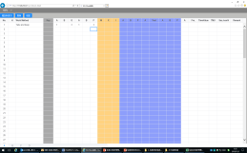 | EPD | 邓雲燕 | 2019-12-05 | 上一行输入完成后，按压Enter键立即新建一行，光标自动定位新建行的手顺输入栏 | 高 | 何福睿、李拓新 |  | 已处理 |  |  | OK
31 | 分析表录入模块 | 导入视频功能没有 |  | EPD | 邓雲燕 | 2019-12-05 | 完善补"视频"功能 | 高 | 何福睿、李拓新 |  | 已处理 |  |  | OK | 已能打开本地视频
32 | 分析表录入模块 | excel 到系统中不能复制单个格子数据，只能一整行复制 |  | EPD | 邓木清 | 2019-12-03 | 多个单元格、整行或多行都可以复制 | 高 | 何福睿 | 2020-01-07 | 处理中 |  |  |  | 新增功能处理确定 | 新增 | 改善
33 | 分析表录入模块 | 增加标准书Ctrl+I快捷键不能使用,与浏览器其他的设计重叠 |  | EPD | 邓木清 | 2019-12-06 | 希望直接用快捷键就可增加标准书，界面不用显示此项目 | 高 | 何福睿、李拓新 |  | 已处理 |  |  | OK | 现在使用CS方式，快捷键不受浏览器限制
34 | 分析表录入模块 | Ctrl+C、Ctrl+V快捷键就可以进行复制粘贴，这个存在的意义？ |  | EPD | 邓木清 | 2019-12-06 | 希望直接用快捷键就可完成复制粘贴，界面不用显示此项目 | 高 | 何福睿、李拓新 |  | 已处理 |  |  | OK | 删除
35 | 分析表录入模块 | 进入页面默认为50% |  | EPD | 李K | 2019-12-09 |  | 高 | 何福睿、李拓新 |  | 已处理 |  |  | OK
36 | 分析表录入模块 | 1、分析表多字录入居中后，前面NO栏数字无法居中，有的是手顺栏变长，表格错位 |  | EPD | 邓雲燕 | 2019-12-09 |  | 高 | 何福睿 | 2020-01-07 | 处理中 |  |  |  | 纳期从3日延后到7日
37 | 分析表录入模块 | 删除功能无 |  | EPD | 邓雲燕 | 2019-12-09 |  | 高 | 何福睿、李拓新 |  | 已处理 |  |  | OK | 当前有单行删除
38 | 分析表录入模块 | 输入[]后，还没输入任何字符就自动显示部品名 |  | EPD | 盘冬华 | 2019-12-09 |  | 高 | 何福睿、李拓新 |  | 已处理 |  |  | NG
39 | 分析表录入模块 | 输入""后，还没输入任何字符就自动显示治工具名 |  | EPD | 盘冬华 | 2019-12-09 |  | 高 | 何福睿、李拓新 |  | 已处理 |  |  | NG
40 | Master Data | 每单击一个模块都会有界面上方显示模块名，显示太多模块 | 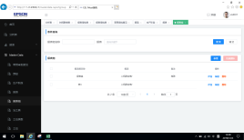 | EPD | 邓木清 | 2019-12-03 |  | 高 | 何福睿、李拓新 |  | 已处理 |  |  | OK
41 | Master Data-常用指标组合模块 | 少了一列"Tool" | 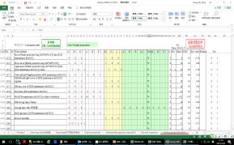 | EPD | 邓木清 | 2019-12-04 |  | 高 | 何福睿、李拓新 |  | 已处理 |  |  | OK
42 | Master Data-关键词模块 | 已保存的关键词，点"编辑"和"详情"，自动退出到登录界面 |  | EPD | 邓木清 | 2019-12-04 |  | 高 | 何福睿、李拓新 |  | 已处理 |  |  | OK
43 | Master Data-治工具 | 治工具信息导出数据异常 |  | EPD | 邓雲燕 | 2019-12-05 | 完善补"导出"功能 | 高 | 何福睿、李拓新 |  | 已处理 |  |  | NG
44 | Master Data-部品 | 新增加的部品,显示的时候在最后一页,排序有误 |  | EPD | 邓雲燕 | 2019-12-05 | 用倒序(降序)排序 | 高 | 何福睿、李拓新 |  | 已处理 |  |  | OK
45 | Master Data-机种 | 新增以及编辑界面，字段顺序修改为：部门->机种系列->机种名->型号 |  | 全体 | 全体 | 2019-12-18 |  |  | 何福睿、李拓新 |  | 已处理 |  |  | OK
46 | Master Data-部品 | 添加搜索条件:是否通用、备注 导入修改为部品-机种 关系表导入，无部件则插入部件并新增与机种的关系(导入已改，导出还没有) |  | 全体 | 全体 | 2019-12-18 |  |  | 何福睿、李拓新 |  | 已处理 |  |  | NG |  | 新增、变更
47 | Master Data-生产阶段 | 添加搜索条件：沿用阶段、备注 |  | 全体 | 全体 | 2019-12-18 |  |  | 何福睿、李拓新 |  | 已处理 |  |  |  |  | 新增
48 | Master Data-报表 | 添加搜索条件：备注 |  | 全体 | 全体 | 2019-12-18 |  |  | 何福睿、李拓新 |  | 已处理 |  |  |  |  | 新增
49 | Master Data-报表组 | 报表搜索条件无效，添加备注搜索 |  | 全体 | 全体 | 2019-12-18 |  |  | 何福睿、李拓新 |  | 已处理 |  |  |  |  | 新增
50 | Master Data-治工具 | 添加是否通用，备注搜索条件 导入修改为 治工具-机种 关系表导入，无治工具则插入治工具并新增与机种的关系 |  | 全体 | 全体 | 2019-12-18 |  |  | 何福睿、李拓新 | 2019-12-29 | 已处理 |  |  | NG | 导出未完成 | 新增、变更
51 | Master Data-工位 | 添加备注搜索 导入修改为 工位-机种 关系表导入，无工位则插入工位并新增与机种的关系 |  | 全体 | 全体 | 2019-12-18 |  |  | 何福睿、李拓新 | 2019-12-29 | 已处理 |  |  | NG | 导出未完成 | 新增、变更
52 | Master Data-机种系列 | 添加备注搜 |  | 全体 | 全体 | 2019-12-18 |  |  | 何福睿、李拓新 |  | 已处理 |  |  | OK |  | 新增
53 | Master Data-关键词 | 添加备注搜索 添加导入功能 按部门区分 |  | 全体 | 全体 | 2019-12-18 |  |  | 何福睿、李拓新 | 2019-12-29 | 已处理 |  |  | NG | 导入未完成 按部门区分未完成 | 新增
54 | Master Data-手顺组合 | 菜单名修改为：手顺及指标值组合 完整显示整表 选中序号列时可以复制和粘贴整行 增加频率栏 |  | 全体 | 全体 | 2019-12-18 |  |  | 何福睿、李拓新 | 2019-12-29 | 已处理 |  |  | NG | 复制粘贴未完成 增加频率栏未完成
55 | Master Data-常用指标组合 | 菜单修改为：常用指标值组合 添加导入功能 按部门区分 增加频率栏 |  | 全体 | 全体 | 2019-12-18 |  |  | 何福睿、李拓新 | 2019-12-29 | 已处理 |  |  | NG | 添加导入功能未完成 按部门区分未完成 增加频率栏未完成 | 新增
56 | 分析表录入模块 | Ctrl+I打开的输入内容总是默认第一次的数据 |  | EPD | 邓木清 | 2019-12-24 | 要求默认的是上一次的数据 |  | 何福睿、李拓新 | 2019-12-29 | 已处理 |  |  | OK
57 | 分析表录入模块 | 分析表录入界面点击返回时要提示是否已经保存，弹出窗口保存或不保存。点击保存则进行并返回分析表列表，不保存则直接返回列表 |  | 全体 | 全体 | 2019-12-18 |  |  | 何福睿、李拓新 | 2019-12-29 | 已处理 |  |  | OK
58 | 分析表录入模块 | 分析表右边的remark分成两个，分别是remark1和remark2，remark1填写为数值，需前端计算，公式为ROUNDUP(remark1/0.36*6,-1)，后端只存值(当 M、X、I 有值的时做此操作)； remark2存储原来的remark，原有remark不能输入 |  | 全体 | 全体 | 2019-12-18 |  |  | 何福睿、李拓新 | 2019-12-29 | 已处理 |  |  | OK
59 | 分析表录入模块 | 输入0加小数点不变红 |  | 全体 | 全体 | 2019-12-18 |  |  | 何福睿 罗钰 | 2020-01-07 | 处理中 |  |  |  | 纳期从3日延后到7日
60 | 分析表录入模块 | 频度修改为普通值的时候，回车会返回上一行或者跳到第一行,应跳到下一行 |  | 全体 | 全体 | 2019-12-18 |  |  | 何福睿、李拓新 | 2019-12-29 | 已处理 |  |  | OK
61 | 分析表录入模块 | Tool行应只能输入CSMRTFL+数字 ，默认为*0，最后一个A 栏初始值为：0 |  | 全体 | 全体 | 2019-12-18 |  |  | 何福睿、李拓新 |  | 已处理 |  |  | OK
62 | 分析表录入模块 | 分析表开头的A、B、G栏自动补:0 |  | 全体 | 全体 | 2019-12-18 |  |  | 何福睿、李拓新 |  | 已处理
63 | 分析表录入模块 | 分析表中间（ABPA tool ABP）网格线颜色太浅 |  | 全体 | 全体 | 2019-12-18 |  |  | 何福睿 | 2019-01-03 | 处理中 |  |  |  | 见课题10（已修改颜色，线条未调整)
64 | 分析表录入模块 | 沿用修改为复制 |  | 全体 | 全体 | 2019-12-18 |  |  | 何福睿、李拓新 |  | 已处理 |  |  | OK |  | 变更
65 | 分析表录入模块 | 治工具，部品，关键字若联想的第一个结果为所需要的，按下TAB可以选择填充，光标移动到下一格 |  | 全体 | 全体 | 2019-12-18 |  |  | 何福睿、李拓新 |  | 已处理 |  |  | OK
66 | 分析表录入模块 | 视频播放界面需要显示当前播放视频的名称 |  | 全体 | 全体 | 2019-12-18 |  |  | 何福睿、李拓新 |  | 已处理 |  |  | OK
67 | 分析表录入模块 | 播放视频界面 不需要当前视频时，提供关闭视频功能 |  | 全体 | 全体 | 2019-12-18 |  |  | 何福睿、李拓新 |  | 已处理 |  |  | OK
68 | 分析表录入模块 | 系统中各分析表之间：单行复制 多行复制 可以复制某几列功能未实现 |  | 全体 | 全体 | 2019-12-18 |  | 高 | 何福睿、李拓新 |  | 待确定 |  |  |  | 见课题29(新增功能处理确定) |  | 改善
69 | 分析表录入模块 | 常用手顺组合插入的只能插入第一行，需指针在哪则插入到哪里 |  | 全体 | 全体 | 2019-12-18 |  |  | 何福睿、李拓新 | 2019-12-29 | 已处理 |  |  | OK
70 | 分析表录入模块 | 快捷保存快捷键ctrl+s 以及自动保存功能 |  | 全体 | 全体 | 2019-12-18 |  |  | 何福睿、李拓新 |  | 已处理 |  |  | OK
71 | 分析表录入模块 | 最后的A和频度栏 支持公式计算，简单的加减乘除，即输入公式，离开编辑后，自动将公式替换 |  | 全体 | 全体 | 2019-12-18 |  | 高 | 何福睿、李拓新 |  | 已处理 |  |  |  |  | 新增 | 改善 | 0 | 0
72 | 分析表录入模块 | workMethod列在输入ABP等字母时不做跳转，只在后面的指标值使用字母快捷跳转 |  | 全体 | 全体 | 2019-12-18 |  |  | 何福睿、李拓新 |  | 已处理 |  |  | OK
73 | 分析表录入模块 | 点击dele删除一行，删除光标不见了，需要重新使用鼠标点击分析表才能继续删除，需实现点击删除，光标仍在当前行 |  | 全体 | 全体 | 2019-12-18 |  |  | 何福睿、李拓新 |  | 已处理 |  |  | OK
74 | 分析表录入模块 | 分析表列表提供删除功能 |  | 全体 | 全体 | 2019-12-18 |  |  | 何福睿、李拓新 | 2019-12-29 | 已处理 |  |  | OK | （但仅限删除用户自己添加的分析表） | 新增
75 | 分析表录入模块 | 分析表选择一部分数据，可以批量删除 |  | 全体 | 全体 | 2019-12-18 |  |  | 何福睿、李拓新 | 2019-12-29 | 已处理 |  |  | NG |  | 新增
76 | 分析表录入模块 | 分析表可以批量生成报表，批量复制 |  | 全体 | 全体 | 2019-12-18 |  |  | 何福睿、李拓新 | 2019-12-29 | 待确定 |  |  |  | 需与用户确定批量复制的话如何处理唯一键问题 | 新增
77 | 分析表录入模块 | 分析表 key 查询的时候不区分大小 |  | 全体 | 全体 | 2019-12-18 |  |  | 何福睿、李拓新 | 2019-12-29 | 已处理 |  |  | OK
78 | 分析表录入模块 | 分析表在菜单栏提供树形结构：生产中心 -> 部门 -> LST/ST -> 机种系列 -> 机种 |  | 全体 | 全体 | 2019-12-18 |  | 高 | 何福睿、李拓新 |  | 待确定 |  |  |  | 见课题4（新增功能处理确定) |  | 改善
79 | 分析表录入模块 | Ctrl+"+" 增加一行 |  | 全体 | 全体 | 2019-12-18 |  |  | 何福睿、李拓新 |  | 已处理 |  |  | OK | 见课题20
80 | 分析表录入模块 | Ctrl+"-" 删除一行 |  | 全体 | 全体 | 2019-12-18 |  |  | 何福睿、李拓新 |  | 已处理 |  |  | OK
81 | 分析表录入模块 | 整行复制excel中的数据不能粘贴到系统中 |  | 全体 | 全体 | 2019-12-18 | 复制excel 整行数据粘贴到系统 | 高 | 何福睿、李拓新 |  | 取消 |  |  |  |  | 新增 | 改善
82 | 分析表录入模块 | 使用方向键不能移动到No列 |  | 全体 | 全体 | 2019-12-18 |  | 适中 | 何福睿、李拓新 |  | 待确定 |  |  |  |  |  | 改善 | 0.5 | 0.75
83 | 分析表录入模块 | 返回有时出问题，不能返回 |  | 全体 | 全体 | 2019-12-18 |  |  | 何福睿、李拓新 | 2019-12-29 | 已处理 |  |  | OK
84 | 分析表录入模块 | 录入界面播放的视频要完整显示，不能被分析表遮挡 |  | 全体 | 全体 | 2019-12-18 | 整体的缩放、放大 部分的遮档、缩放、放大 | 优先 | 何福睿 | 2020-01-07 | 处理中 |  |  |  | 新增功能处理确定 | 新增 | 改善
85 | 分析表录入模块 | 治工具，部件联想出的结果，换行问题，以及遮挡问题 |  | 全体 | 全体 | 2019-12-18 |  |  | 何福睿 | 2020-01-08 | 处理中 |  |  |  | 纳期从3日延后到7日
86 | 分析表录入模块 | workMethod第一个就输入[]，没有进行默认联想部件 |  | 全体 | 全体 | 2019-12-18 |  |  | 何福睿、李拓新 |  | 已处理 |  |  | OK
87 | 分析表录入模块 | 频率漏填需要标红 |  | 全体 | 全体 | 2019-12-18 |  |  | 何福睿 | 2020-01-06 | 已处理 |  |  |  | 纳期从29日延后到6日 | 新增
88 | 用户管理 | 手机号修改为座机号 |  | 全体 | 全体 | 2019-12-18 |  |  | 何福睿、李拓新 | 2019-12-29 | 已处理 |  |  | OK
89 | 系统 | 部分编辑、详情页面较长，前端右上角或者左上角添加一个返回 按钮 |  | 全体 | 全体 | 2019-12-18 |  |  | 何福睿、李拓新 |  | 已处理 |  |  | OK
90 | 分析表录入模块 | 搜索返回结果时，按照最匹配的顺序排列 |  | 全体 | 全体 | 2019-12-18 |  |  | 罗钰 | 2020-01-07 | 处理中 |  |  |  | 纳期从29日延后到7日
91 | 系统 | 记录账户密码 |  | 全体 | 全体 | 2019-12-18 |  |  | 何福睿、李拓新 |  | 已处理 |  |  | OK | 见课题5
92 | 系统 | 系统无刷新功能，F5或者在界面添加一个刷新按钮 |  | 全体 | 全体 | 2019-12-18 | 当作业完时系统自动刷新显示最新的数据（不需要手动的刷新） |  | 何福睿、李拓新 |  | 取消 |  |  |  | 需与用户确认功能是否合适，因为会破坏路由 | 新增 | 改善
93 | 系统 | 系统首页修改为：展示菜单模块、背景图，点击某个模块之后，界面修改为导航栏+页面内容，类似于磁铁图，显示导航栏的几大块功能，点击某个模块后跳转到相对应模块的首个页面，例如点击masterData磁铁图跳转到机种系列 |  | 全体 | 全体 | 2019-12-18 |  | 优先 | 何福睿、李拓新 |  | 待确定 |  |  |  | 见课题3（新增功能处理确定） |  | 改善
94 | 系统 | 语言版本没有(中文,英文,日语，至少含日文) |  | EPD | 李K | 2019-12-02 |  | 适中 | 何福睿、李拓新 |  | 待确定 |  |  |  | 仅日文，文本由ESL提供，分析表关键词保持为英文字符 | 新增 | 改善 | 40 | 60
95 | 系统 | 左边的菜单栏需明亮一点，对比明显，字体变大，粗。 （UI给几个对比图看看） |  | 全体 | 全体 | 2019-12-18 |  |  | 何福睿、李拓新 |  | 已处理 |  |  | NG
96 | 系统 | 登录界面，左上角的图标改成小时钟，most去掉 登录界面图(图里的文字变粗 变大) |  | 全体 | 全体 | 2019-12-18 |  | 适中 | 熊驰 | 2020-01-06 | 已处理 |  |  |  | 需用户明确如何变更 |  | 改善
97 | 系统 | 系统中间的标题（标准时间分析管理系统）美化 |  | 全体 | 全体 | 2019-12-18 |  | 适中 | 熊驰 | 2020-01-06 | 已处理 |  |  |  | 需用户明确如何变更 |  | 改善
98 | 系统 | 系统右上角 姓名-部门，第二行显示时间 |  | 全体 | 全体 | 2019-12-18 |  | 适中 | 熊驰 | 2020-01-07 | 处理中 |  |  |  | 新增功能处理确定 | 新增 | 改善
99 | 系统 | 头像可切换 |  | 全体 | 全体 | 2019-12-18 |  | 适中 | 何福睿、李拓新 |  | 待确定 |  |  |  |  | 新增 | 改善 | 1 | 1.5
100 | 系统 | 部门下拉框修改为树状显示 |  | 全体 | 全体 | 2019-12-18 |  |  | 何福睿、李拓新 |  | 已处理 |  |  | OK
101 | 系统 | 新增的数据排序在第一 |  | 全体 | 全体 | 2019-12-18 |  |  | 何福睿、李拓新 |  | 已处理 |  |  | OK
102 | 系统 | 总部改为ESL |  | 全体 | 全体 | 2019-12-18 |  |  | 何福睿、李拓新 | 2019-12-29 | 已处理 |  |  | OK | 未执行修改语句
103 | 系统 | 部门删除编号，部门类型，部门级别 |  | 全体 | 全体 | 2019-12-18 |  |  | 何福睿、李拓新 |  | 已处理 |  |  | OK
104 | 系统 | 人员删除性别，列表界面删除高级查询，增加导出 |  | 全体 | 全体 | 2019-12-18 | 导出需要可以按部门进行筛选导出 |  | 何福睿、李拓新 | 2019-12-29 | 已处理 |  |  | NG | 性别未删除 导出未完成 | 新增
105 | 系统 | 人员信息显示中心 |  | 全体 | 全体 | 2019-12-18 |  |  | 何福睿、李拓新 | 2019-12-29 | 已处理 |  |  | OK
106 | 系统 | 数据隔离 |  | 全体 | 全体 | 2019-12-18 |  |  | 何福睿、李拓新 | 2019-12-29 | 已处理 |  |  | OK
107 | 系统 | 登录界面的“EPSON”标记好像压扁了 |  | EPD | 邓木清 | 2019-12-25 |  |  | 何福睿、李拓新 | 2019-12-29 | 已处理 |  |  | OK
108 | 分析表录入模块 | 查找与替换 功能 &定义快捷键 |  | EPD | 邓木清 | 2019-12-24 |  | 优先 | 何福睿、李拓新 |  | 待确定 |  |  |  |  | 新增 | 改善 | 1 | 1.5
109 | 分析表录入模块 | 指标值栏输入参数值后，按“Backpace”键并不删除数据，而是变成“0” |  | EPD | 邓木清 | 2019-12-24 |  |  | 何福睿、李拓新 | 2019-12-29 | 已处理 |  |  | OK
110 | 分析表录入模块 | 分析表可多人同时打开并编辑，后打开的人员并未收到只读的提醒。 |  | EPD | 邓木清 | 2019-12-25 |  |  | 何福睿、李拓新 | 2019-12-29 | 已处理 |  |  | OK
111 | 分析表录入模块 | 分析表中希望添加分析表名称展示在题头醍目位置，以方便用户知晓目前编辑修改的内容； |  | VP | 曾辉 | 2019-12-23 | 放在分析表的表头而不是放在视频的表头 且显示的内容应包括机种，阶段，工位 |  | 何福睿 | 2019-12-29 | 已处理 |  |  | NG |  | 新增
112 | 分析表录入模块 | 分析表中间（ABPA tool ABP）网格线颜色太浅不易区分，容易混淆视觉； |  | VP | 曾辉 | 2019-12-23 |  |  | 何福睿、李拓新 | 2020-01-03 | 已处理 |  |  | NG | 见课题10（已修改颜色，线条未调整）
113 | 分析表录入模块 | 分析表中（ABGABPMXIA)栏目，用户输完数值后，光标能否自动跳转到下一格中； |  | VP | 曾辉 | 2019-12-23 | 按上、下、左、右方向键移动 | 优先 | 何福睿、李拓新 |  | 取消 |  |  |  | 需与用户确认如何算输完了 |  | 改善
114 | 分析表录入模块 | 分析表中ABPMXI栏中无法输入数据内容； |  | VP | 曾辉 | 2019-12-23 |  |  | 何福睿、李拓新 |  | 已处理 |  |  | OK | Tool默认值导致
115 | 分析表录入模块 | Master 、分析表：作成人、作成时间 |  | 全体 | 全体 | 2019-12-23 | 显示最近的创建&修改者&日期（有地方可以查询整个变更过程的详细履历） | 优先 | 熊驰 周述文 | 2020-01-06 | 处理中 |  |  |  | 是在列表里面增加显示？ 详细履历从操作日志查看（不含批量导入明细） | 变更 | 改善
116 | 分析表 | 分析表删除功能追加 | 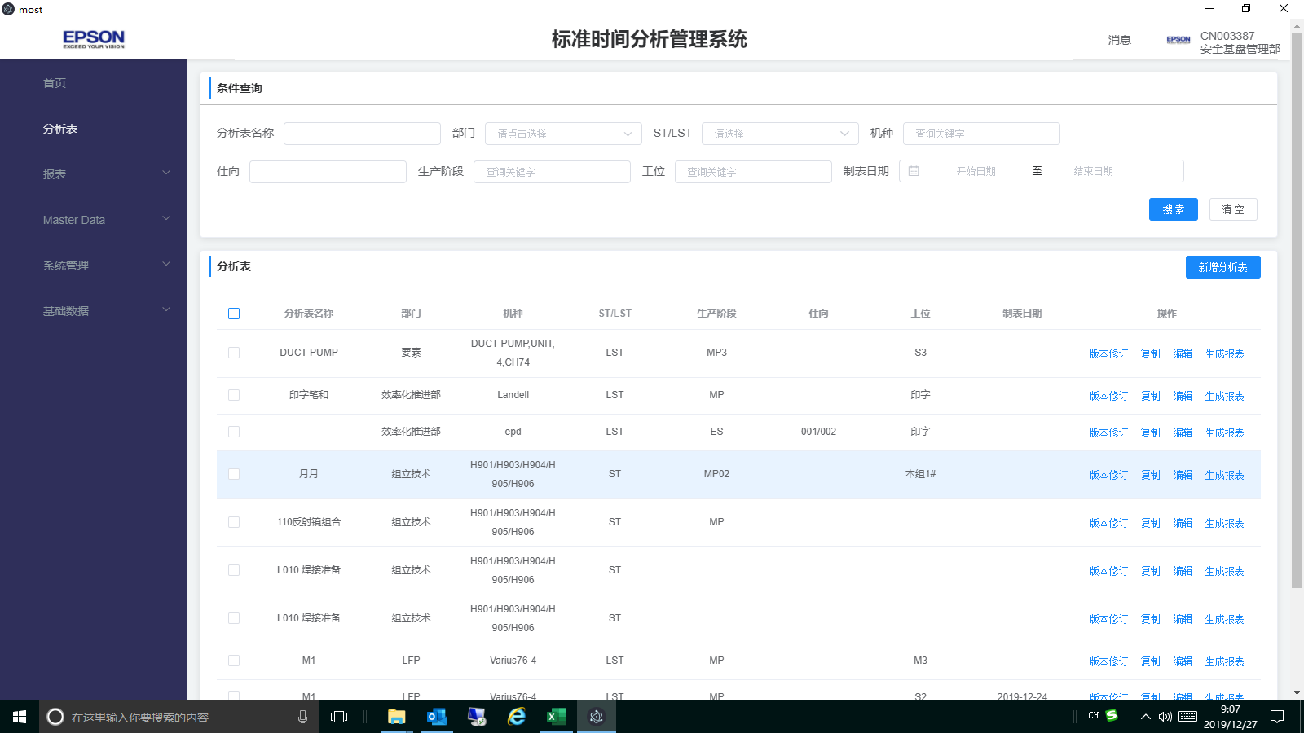 | 全体 | 全体 | 2019-12-26 | 添加单个、批量 删除功能 | 高 |  |  | 已处理 |  |  | OK
117 | 分析表录入 | 选定行或多行需要有颜色标识 | 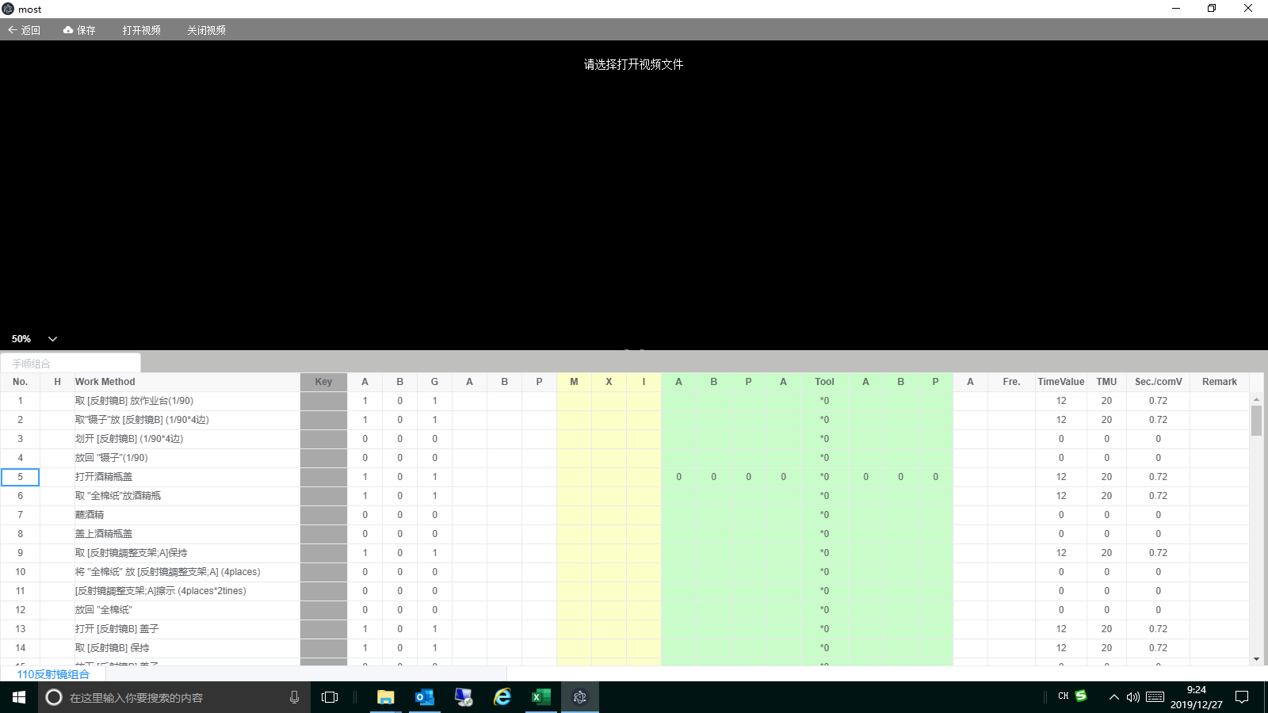 | VP | 曾辉 | 2019-12-26 |  | 高 | 何福睿 | 2020-01-06 | 已处理 |  |  |  | 多行在其他课题跟踪
118 | 分析表录入 | 当前编辑的每个分析表的名称需要显示：机种、ST\LST、生产阶段 | 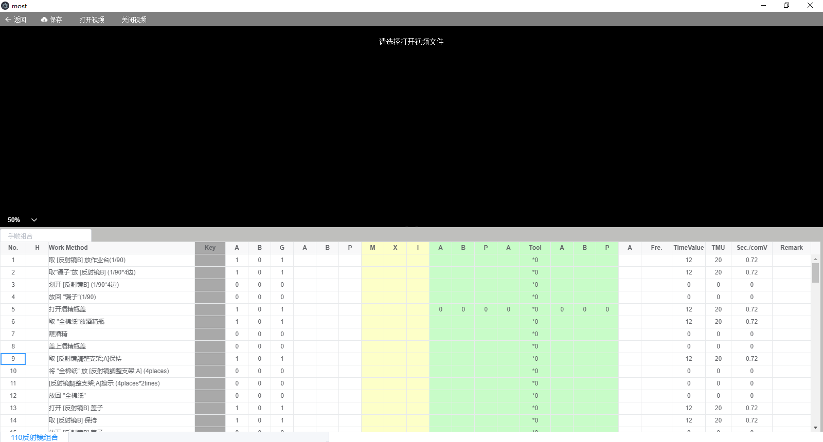 | 全体 | 全体 | 2019-12-26 |  | 高 |  |  | 已处理 |  |  |  | 通过对话框显示
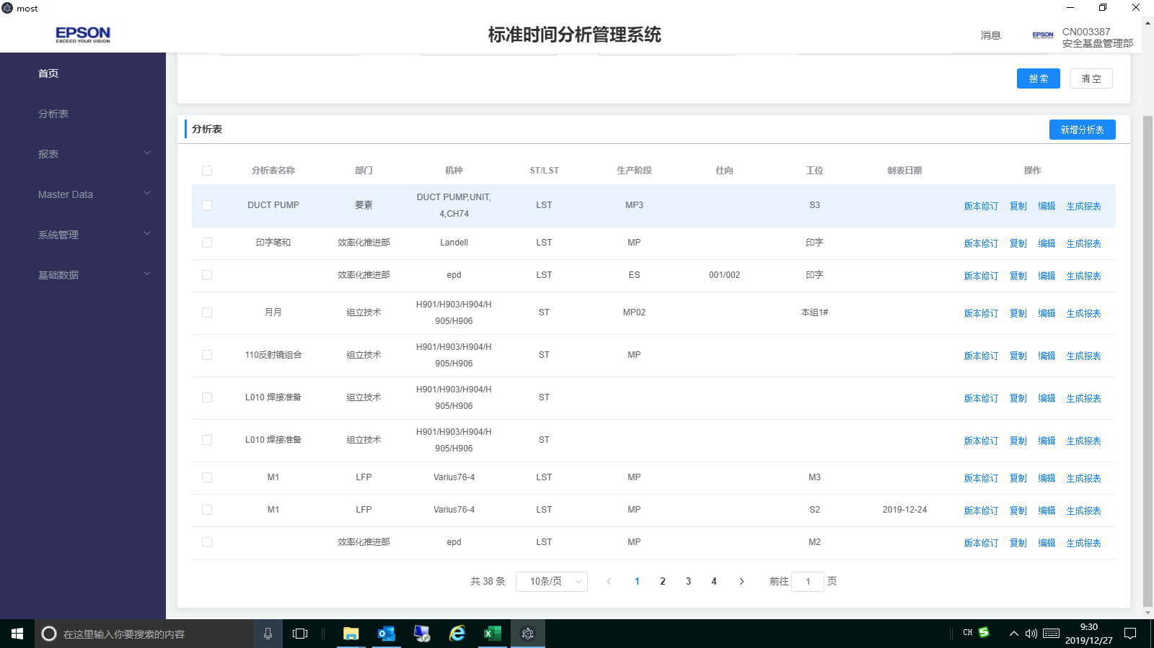
119 | 分析表 | 分析表导出excel 表功能无 |  | 全体 | 全体 | 2019-12-26 | 添加分析表导出excel 表功能 | 高 | 周述文 | 2020-01-06 | 处理中 |  |  |  | 已有功能待完善
120 | 分析表录入 | 冻结到key列及key 列以前的数据 | 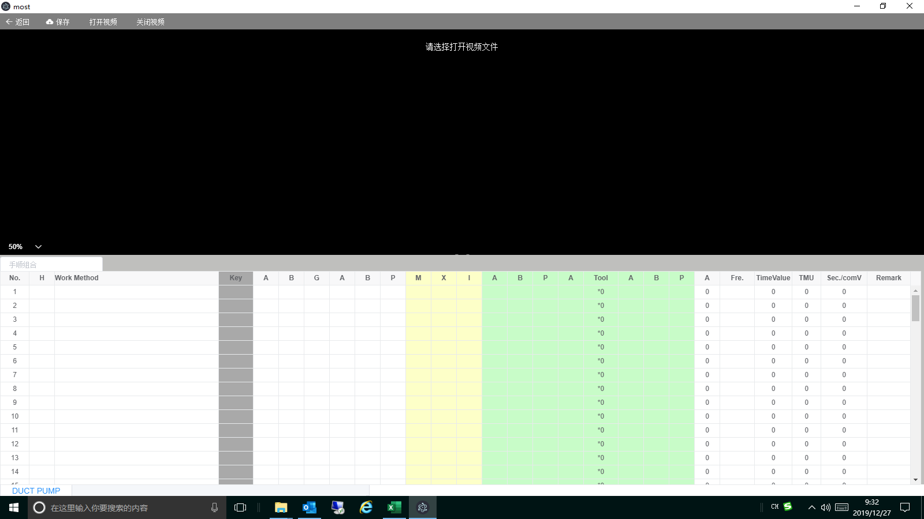 | 全体 | 全体 | 2019-12-26 | 冻结到key列及key 列以前的数据 | 高 | 何福睿 | 2020-01-06 | 已处理
Remark 2
121 | 分析表录入 | 分析表中Remark 2需要插入图片，并导出分析表也要有。 |  | 全体 | 全体 | 2019-12-26 | 分析表中Remark 2需要插入图片，并导出分析表也要有。 | 高 | 何福睿 |  | 待确定 |  |  |  |  | 新增 |  | 5 | 7.5
Remark 2
122 | 分析表录入 | 所有快捷键 大小写都需要支持（例如：ctrl+c\ctrl+C…….) |  | 全体 | 全体 | 2019-12-26 | 所有快捷键 大小写都需要支持（例如：ctrl+c\ctrl+C…….) | 高 | 何福睿 | 2020-01-06 | 已处理
Remark 2
123 | 分析表录入 | 删除手顺时无删除线 |  | 全体 | 全体 | 2019-12-26 | 版本修订时删除手顺需要添加删除线及变更：TimeValue、TMU、Sec./comV 为：0，Remark 1：有值为：0，当无值为空 | 高 | 何福睿 | 2020-01-06 | 已处理
124 | 分析表录入 | 添加删除整行或多行功能； |  | 全体 | 全体 | 2019-12-26 | 添加删除整行或多行功能； | 高 | 何福睿 |  | 待确定 |  |  |  | 见课题18(新增功能处理确定)
125 | 分析表录入 | 分析表中敲回车键，光标总是跳到首行； 分析表中进入编辑状态后，上下左右方向键功能失效； |  | VP | 曾辉 | 2019-12-26 | 按上、下、左、右方向键移动 | 高 | 何福睿 |  | 已处理 |  |  | NG | 跳首行已处理。编辑状态不能方向键移动位置
126 | 分析表录入 | most系统中无法识别全部频度及部份频度；（系统已处理完成） |  | VP | 曾辉 | 2019-12-26 |  | 高 |  |  | 取消
127 | 分析表录入 | 分析表中作业标准书页码及内容不支持填充颜色区分； |  | VP | 曾辉 | 2019-12-26 |  | 高 | 何福睿 |  | 待确定 |  |  |  |  | 新增 |  | 1 | 1.5
128 | 分析表录入模块 | 使用Key快捷键时，Tool与最后A 默认*0和0消失了 |  | EPD | 盘冬华 | 2019-12-26 |  | 高 | 何福睿 | 2020-01-06 | 已处理 |  |  |  | 指标值组合初始化时也会设置这两个值
129 | 分析表录入模块 | 分析表编辑页最下方没有总计算（参考分析资料Excel） |  | EPD | 盘冬华 | 2019-12-26 | 总计算数可见，不可被覆盖（疑问请联络） | 高 | 何福睿 | 2020-01-06 | 已处理
130 | Master Data | 常用指标组合Tool和最后A未与分析表进行默认设置*0和0 |  | EPD | 盘冬华 | 2019-12-26 |  | 高 |  |  | 处理中 |  |  |  | 见课题126
131 | Master Data | 手顺组合与分析表的功能一样实现 |  | EPD | 盘冬华 | 2019-12-26 |  | 高 |  |  | 已处理 |  |  | OK
132 | 分析表 | 分析表查询：选定4、5 页时系统会报错 分析表无法翻页跳转至最后页，跳转至最后页出错，且无法返回初始界面，需要重新登录系统操作； | 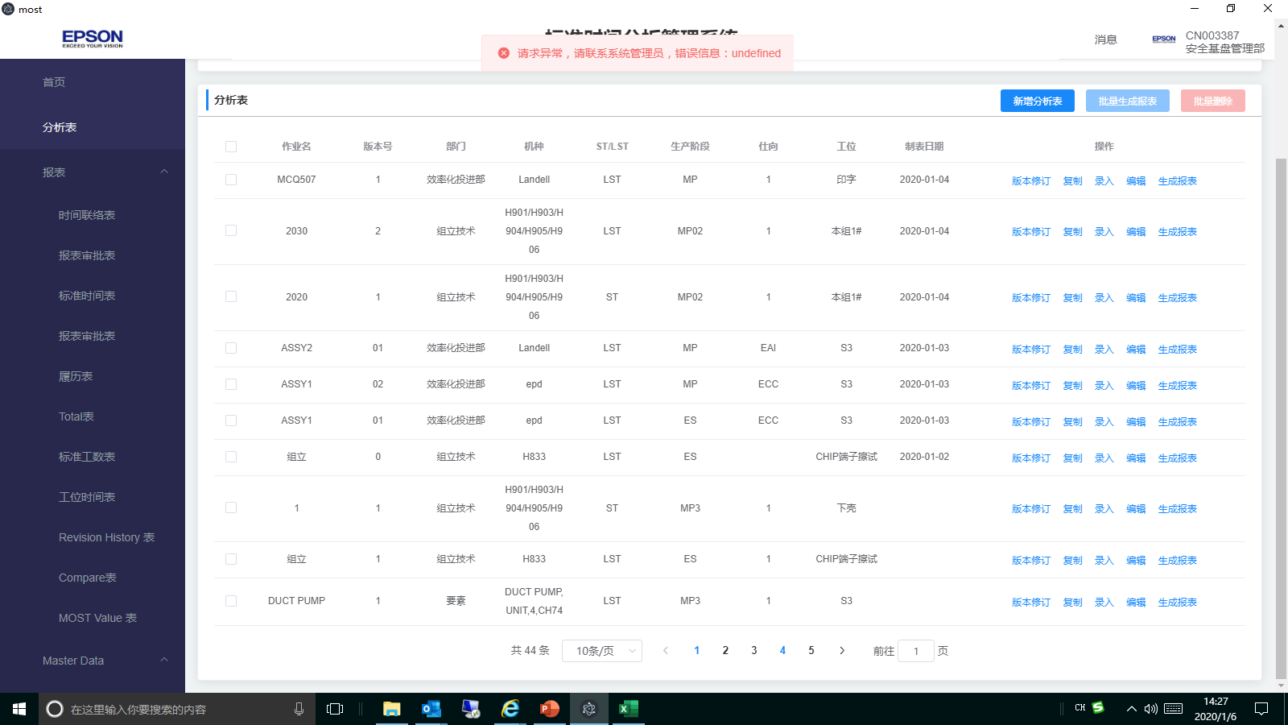 | VP | 曾辉 | 2020-01-06 |  | 高 | 熊驰 罗钰 | 2020-01-08 | 处理中
133 | 分析表 | MPG 视频播放不清晰有，有波纹 |  | ISD | 吕鹏云 | 2020-01-06 |  | 高 | 何福睿 | 2020-01-14 | 处理中 |  |  |  | 播放视频需要转码，需要在性能和清晰度方面做个平衡
134 | 系统 | 批量选择不支持翻页后批量选择；且批量选择没有展示已选中数量参考？ |  | VP | 曾辉 | 2020-01-06 |  | 高 | 熊驰 |  | 待确定 |  |  |  |  | 新增 |  | 2 | 3
135 | 分析表、报表、Master data | 该系统中各分析表、报表、Master data列表前均无序号展示；在部份或批量选择时无参考数据； |  | VP | 曾辉 | 2020-01-06 |  | 高 | 熊驰 | 2020-01-08 | 处理中 |  |  |  |  | 新增
136 | 分析表 | 有频度的返回值(Time value、TMU、Sec./conv栏目)未标注红色字体显示区分； |  | VP | 曾辉 | 2020-01-06 |  | 高 | 何福睿 | 2020-01-09 | 处理中
137 | 分析表 | 分析表无法生成报表 |  | VP | 曾辉 | 2020-01-06 |  | 高 | 华明香 | 2020-01-08 | 处理中
138 | 系统 | 打开两个或多个系统，进入后系统数据或功能会出现查询分析表数据：无、功能点击无反应等异常现象 |  | ISD | 吕鹏云 | 2020-01-06 | 只能打开一个系统 | 高 | 何福睿 | 2020-01-10 | 处理中
139 | UI（用户界面） | 点击图标打开界面太小，需用鼠标再打开一次 |  | EPD | 邓雲燕 | 2020-01-04 |  |  |  |  | 新发现课题
140 | UI（分析表界面） | 当本人新增一个分析表时会多出一个“删除”按钮，“操作”下的命令菜单键排列就会不整齐 |  | EPD | 盘冬华 | 2020-01-04 |  |  |  |  | 新发现课题
141 | UI（登录界面） | 输入的密码没有可见按钮 |  | EPD | 盘冬华 | 2020-01-06 |  |  |  |  | 新发现课题
142 | 分析表录入模块 | 上一行数值输入完成后，编辑状态下按回车键，跳到下一行的Work method输入位置时，无法输入内容 |  | EPD | 邓木清 | 2020-01-04 |  |  |  |  | 新发现课题
143 | 分析表录入模块 | 分析表列表查询点击到第4页时，提示异常 |  | EPD | 邓木清 | 2020-01-04 |  |  |  |  | 新发现课题
144 | 分析表录入模块 | 当退出录入界面提示是否进行保存，点击“放弃修改”，再进入此分析表观看，实际刚才不想保存数据已经保存了 |  | EPD | 盘冬华 | 2020-01-04 |  |  |  |  | 新发现课题
145 | 分析表录入模块 | Tool的数据未被计算 |  | EPD | 邓木清 | 2020-01-06 |  |  |  |  | 新发现课题
146 | 分析表录入模块 | Ctrl+I按钮不方便，两个键之间间隔太远 |  | EPD | 邓木清 | 2020-01-06 | Ctrl+L |  |  |  | 新发现课题
147 | 分析表录入模块 | 输入一个"t"时，只要含“t"的都被搜索出来，不管”t“在哪个位置，我们只要以”t“开头的列表。 |  | EPD | 林国军 | 2020-01-06 |  |  |  |  | 新发现课题
148 | Master Data | 部品导入功能，之前可以导入，现在又不能导入了(提示机种不存在异常） |  | EPD | 邓木清 | 2020-01-04 |  |  |  |  | 新发现课题
149 | Master Data | 手顺组合，有带频率参数时，无法保存，保存后自动删除内容 |  | EPD | 邓木清 | 2020-01-04 |  |  |  |  | 新发现课题
150 | Master Data | 常用指标值组合里不同组合同一个编码存在，在分析表中输入快捷方式就会出现两个选择 |  | EPD | 盘冬华 | 2020-01-04 |  |  |  |  | 新发现课题
151 | Master Data | 机种显示顺序不对 |  | EPD | 盘冬华 | 2020-01-06 |  |  |  |  | 新发现课题
152 | Master Data | 关键词导出信息不完善（缺部门） |  | EPD | 盘冬华 | 2020-01-06 |  |  |  |  | 新发现课题

12.26课题记录
1 | 分析表删除功能追加 | 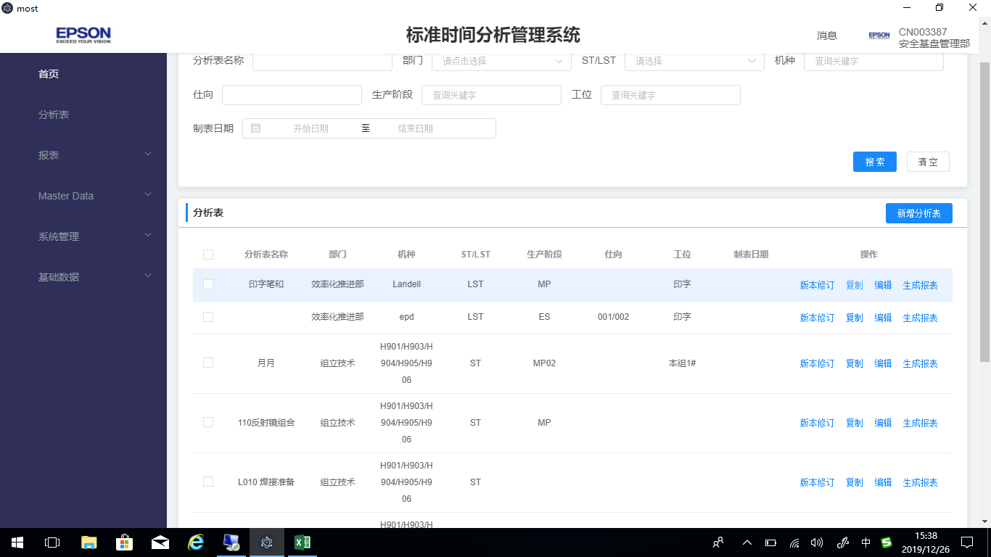
2 | 分析表复制excel 整行到系统。
3 | 分析表录入模块 选定行或多行需要有颜色标识
4 | 当前编辑的每个分析表的名称需要显示：机种、ST\LST、生产阶段
5 | 分析表导出excel 表
6 | 冻结到key列
7 | 分析表中Remark 2需要插入图片，并导出也要有。
8 | 所有快捷键 大小写都需要支持（例如：ctrl+c\ctrl+C…….)

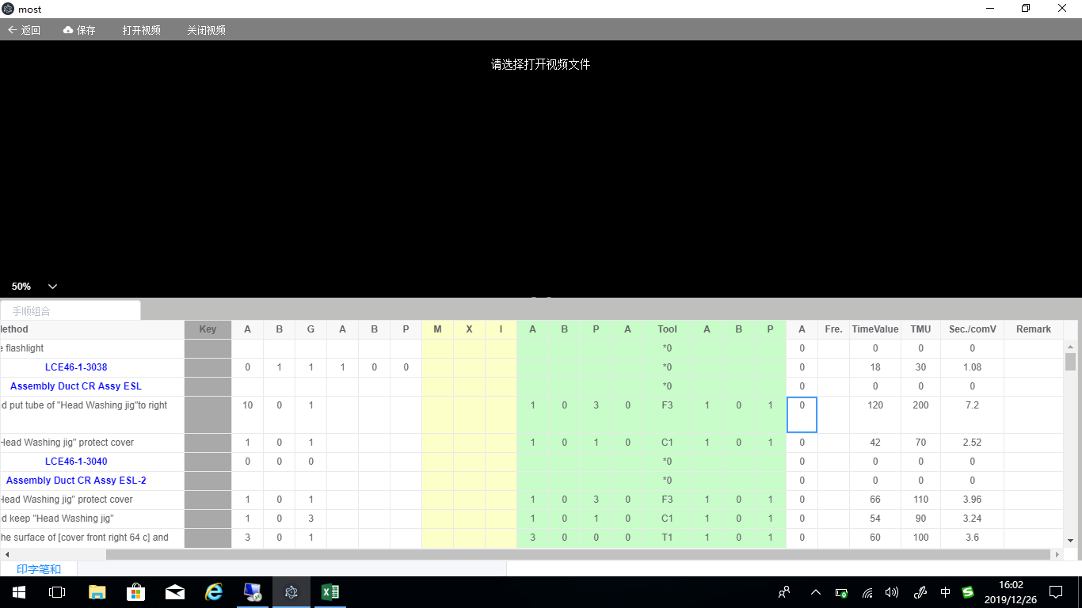

有值为：0，当无值为空
0
0
0

